Manual
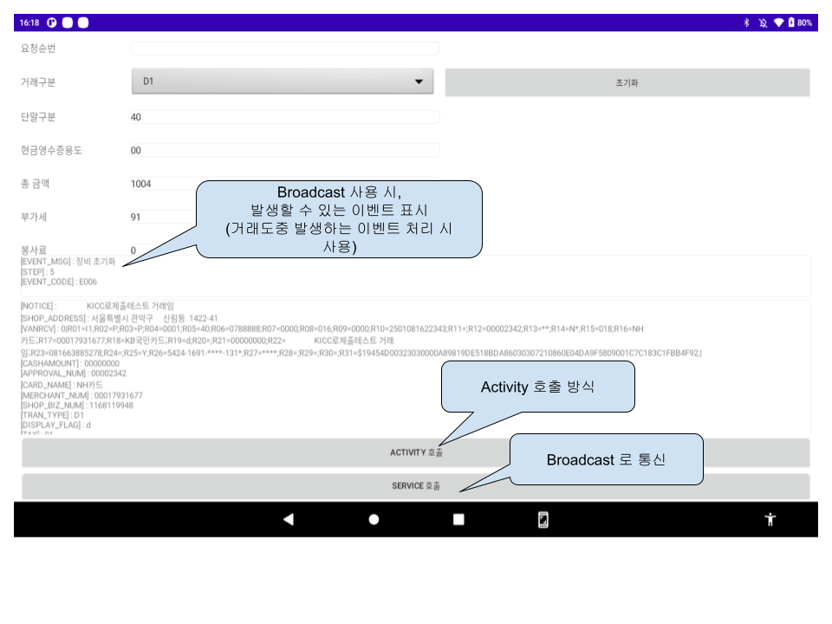
1. EasyCard-A 호출 Flow
 |   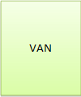 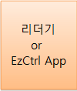

 | (1) 가맹점APP에서 결제에 필요한 파라미터를 이지카드A APP으로 APP CALL합니다.
 | (2) 이지카드A는 받은 파라미터 데이터로 리더기쪽으로 카드리딩 요청을 합니다.
 | 리더기를 EzCtrl앱에 연결한 경우 이지카드A는 EzCtrl앱을 통해 리더기와 통신합니다.
 | (3) 리더기에서 암호화된 카드데이터를 받습니다.
 | (4) 이지카드A는 리더기에서 받은 데이터를 포함하여 VAN으로 승인요청 데이터를 전송합니다.
 | (5) VAN서버는 카드사로 데이터를 보내고 응답을 받습니다.
 | (6) 카드사로 부터 받은 데이터를 다시 이지카드A로 내려줍니다.
 | (7) 이지카드A는 VAN으로부터 받은 데이터를 가맹점APP으로 응답합니다.

2. EasyCard-A 호출

 | - Activity 호출
 | 호출 패키지(클래스)명 : ComponenetName("kr.co.kicc.easycarda", "kr.co.kicc.easycarda.CallPopup")
 | intent에 정의된 파라미터에 값을 넣어서 startActivityForResult로 호출, result 혹은 onActivityResult로 응답
 | * 파라미터는 Parameter 시트 참조

 | - Broadcast 사용
 | POS -> EasyCardA (SendBroadcast) 1.1.0.0 이상 적용
 | : Intent("kr.co.kicc.easycarda.ACTION_REQ_BROADCAST")

 | EasyCardA -> POS (registerReceiver)
 | : IntentFilter("kr.co.kicc.easycarda.broadcast")

3. EasyCard-A 화면구성 및 설정

 | 1.1.0.0 이상 |  |  |  |  | 1.1.0.0 미만
 | 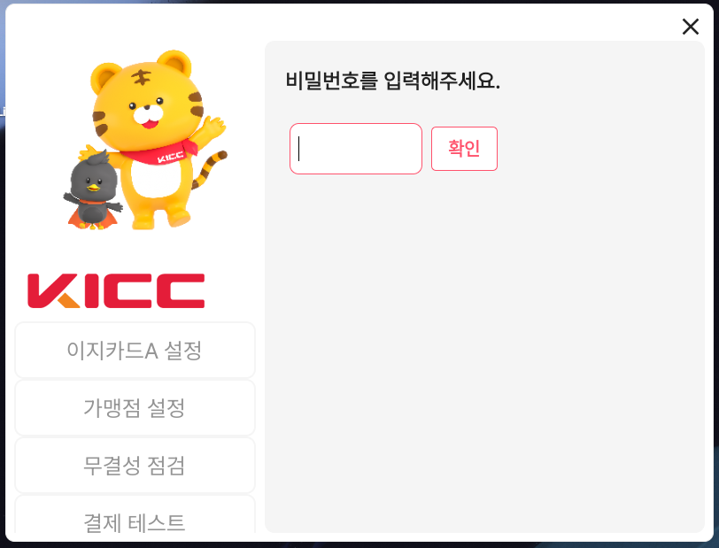 |  |  |  |  | 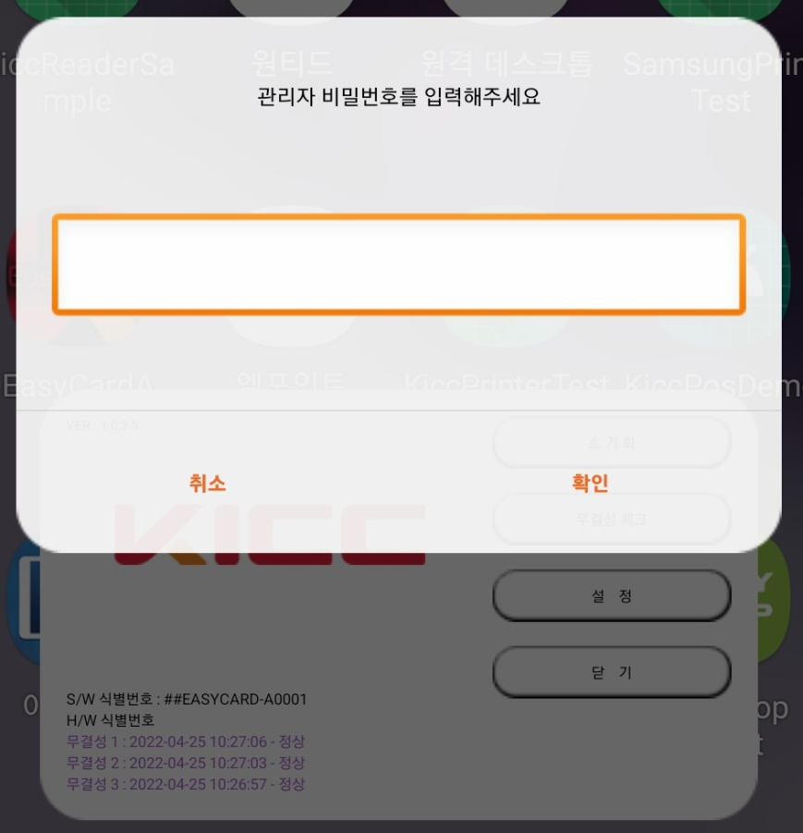

 | "설정" 클릭
 | 관리자 비밀번호 : 12345
 | 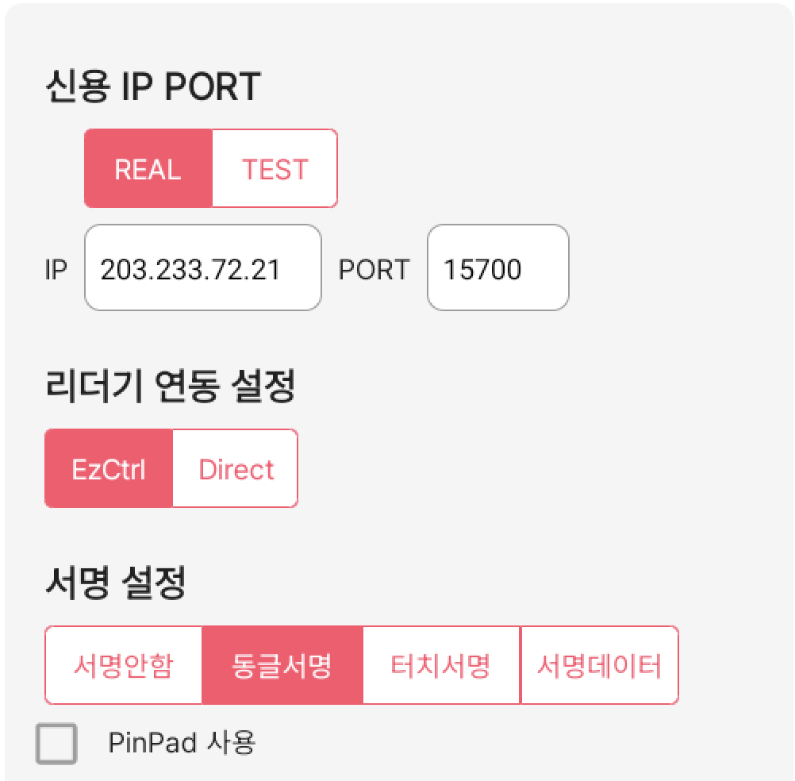 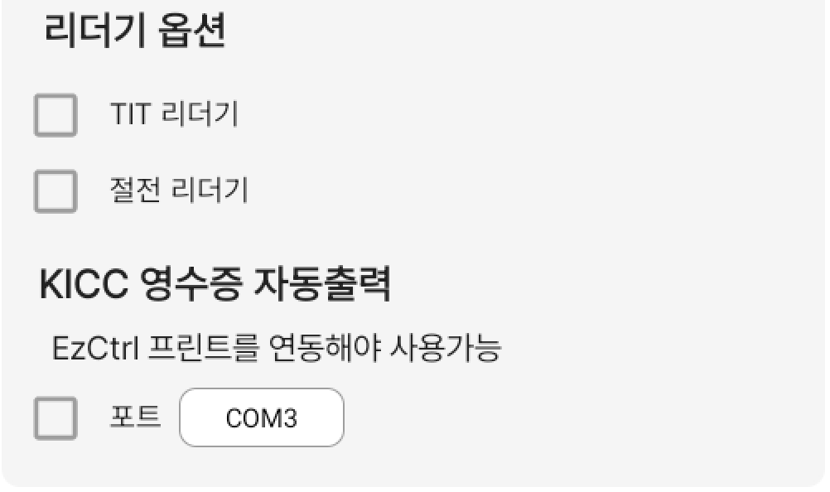 |  |  |  |  | 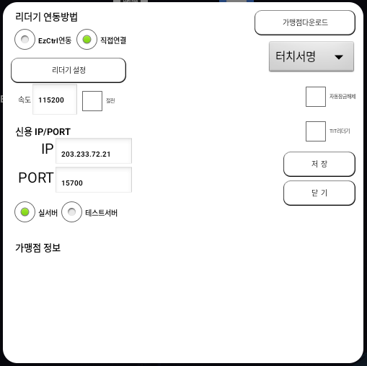

 | 신용 IP/PORT : 라디오 버튼 선택으로 자동으로 셋팅.
 | # | 네트워크 관련 해제가 필요한 경우
 | - | 개발 | 승인 | 203.233.72.55 / 15200 ~ 15209 (포트 10개 라운딩)
 |  |  | 샵다운 | 203.233.72.55 / 4110
 | - | 운영 | 승인 | 203.233.72.21 / 15700 ~ 15709 (포트 10개 라운딩)
 |  |  | 샵다운 | 203.233.72.21 / 4110

 | 리더기 연동 설정
 | - | EzCtrl : EzCtrl-A 앱이 설치되어 있어야 함. 다중 리더기 연동 지원.
 | - | Direct : USB 포트 1개 연결 (FTDI 만 지원)

 | 서명설정
 | - | 서명안함 : 서명을 사용하지 않음
 | - | 동글서명 : KICC 서명패드 사용
 | - | 터치서명 : 현재 화면에서 서명
 | - | 서명데이터 : 이지카드로 직접 서명데이터를 보냄

 | 리더기 옵션
 | - | TIT 리더기 : 카드 삽입형 리더기 (잠금기능이 있는 리더기)
 | - | 절전리더기 : 일정시간 사용없을 시 sleep모드에 진입하는 리더기

 | KICC 영수증 출력
 | - | EzCtrl 연동해야 사용 가능
 | - | EzCtrl 에 연동된 프린트 연동 포트를 입력하여 사용 가능

4. 리더기 연결 설정
 | - 이지카드A는 USB통신을 이용합니다.
 | - Serial 형태의 리더기의 경우 USB to Serial 케이블을 이용합니다.
 | - 리더기를 연결하였으나 반응이 없는 경우
 | * 이지카드A 설정 > "리더기 설정" 클릭
 | 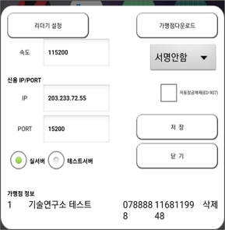 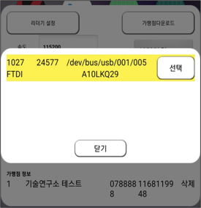

 | * 리더기가 목록에 보이는지 확인합니다. 선택을 누르면 해당 리더기를 사용하도록 설정됩니다.

 | * 리더기가 목록에 보이지 않는 경우 아래 내용을 확인합니다.
 | - 케이블의 형태는 FTDI칩셋으로 제조된 제품이여야 합니다.
 | - FTDI칩셋 확인방법
 |  | 윈도우PC에 해당 USB장치를 연결합니다.
 |  | 장치관리자 > 포트 > 장치 선택 > 마우스 우측버튼 "속성" 메뉴를 선택합니다.
 |  | "자세히" 탭을 클릭하고 속성을 "하드웨어ID"로 변경합니다.
 |  | VID_0403 PID_6001 인지 확인합니다.
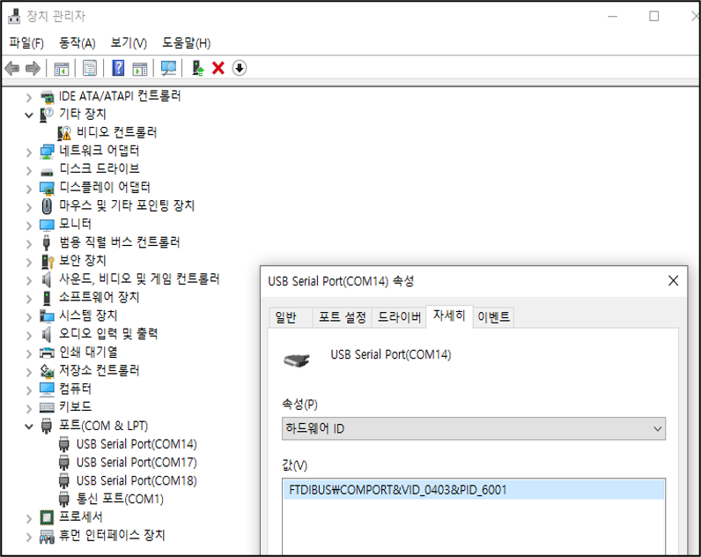

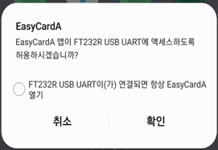
 | - 안드로이드 장비에서 리더기를 최초 연결 시 아래와 같은 팝업이 발생할 수 있습니다.

 |  |  |  |  | -> 체크하면
 |  |  |  |  | 재부팅 시 리더기가 디바이스에 연결되어
 |  |  |  |  | 있으면 자동으로 이지카드A가 실행됩니다.

 |  |  |  |  | -> 체크하지 않으면
 |  |  |  |  | 재연결 시 해당 팝업이 계속 노출됩니다.

 | - C타입 안드로이드 디바이스에 연결하고자 하는 경우 반드시 전원까지 들어갈 수 있는 젠더를 사용해야 합니다.
 | * 제품 샘플
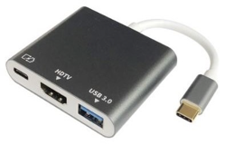

5. EasyCardA 로그 경로
- KICC VAN로그 경로 : /내부저장소/KICC/LOG/log_거래날짜.txt
- POS-EasyCardA 구간로그 : /내부저장소/KICC/EASYCARD-A/LOG/거래날짜.txt
- (EzCtrl 연동 시) EzCtrl-EasyCardA 구간로그 : /내부저장소/KICC/EASYCARD-A/LOG/EzCtrl-A/거래날짜.txt
- 1.1.0.7 이 후, 이지카드A 로그 전송기능(KICC개발담당자로 전송) 및 개발지원용 LogCat 출력기능이 추가되었습니다.
* 거래문의가 필요하신 경우, 위 로그를 함께 보내주시면 빠른 확인이 가능합니다.
이메일 문의 : rndcenter_pos@kicc.co.kr
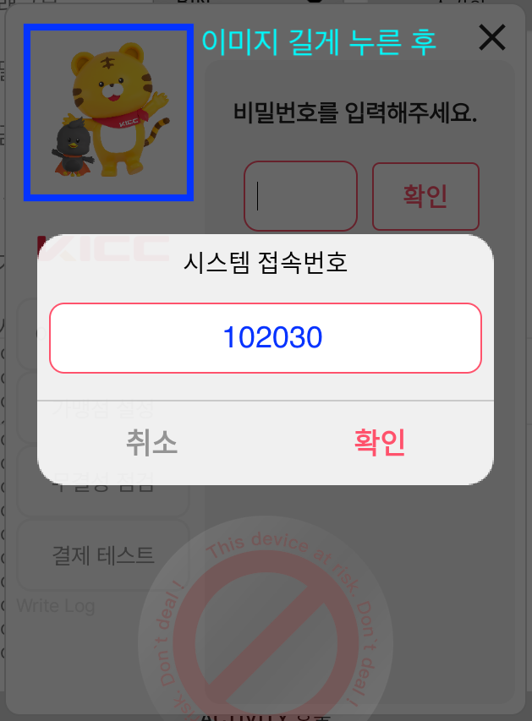
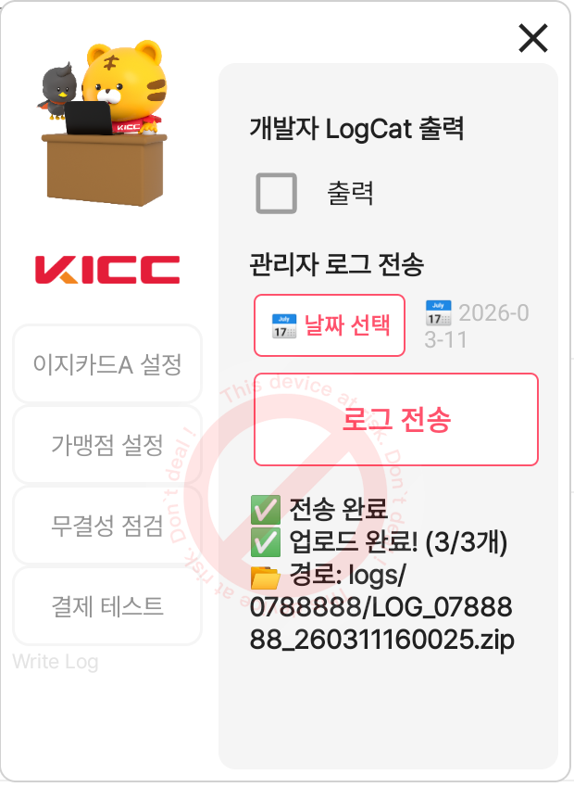

6. Sample App 사용방법

EzCtrl연동
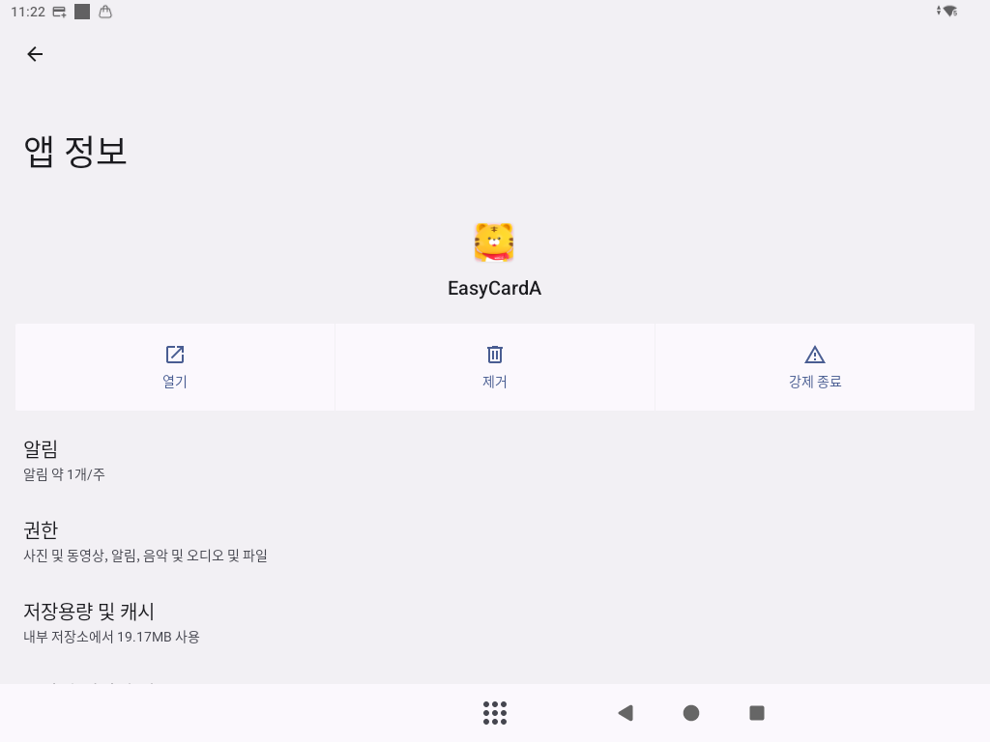
EzCtrl-A + EasyCardA 설정 방법
0. 준비
- EzCtrl-A : ver 1.1.0.19 이상
- EasyCard-A : ver 1.0.5.0 이상

1. EzCtrl-A와 EasyCard-A를 설치합니다.

2. 안드로이드 디바이스에 리더기를 연결합니다.
이 때, USB 관련 권한이 뜨면 반드시 EzCtrl-A를 선택합니다.
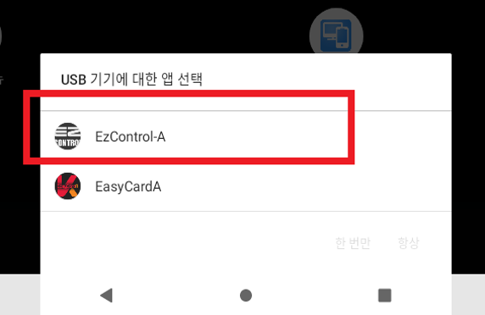

3. EzCtrl-A를 실행합니다.
Comport 부분을 클릭하고 리더기를 선택해주시고 속도를 선택해주세요.
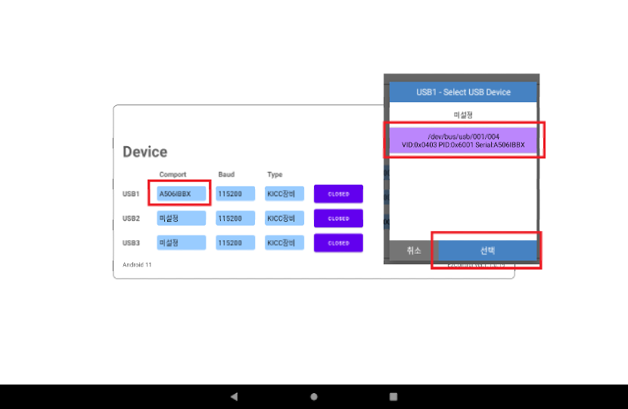

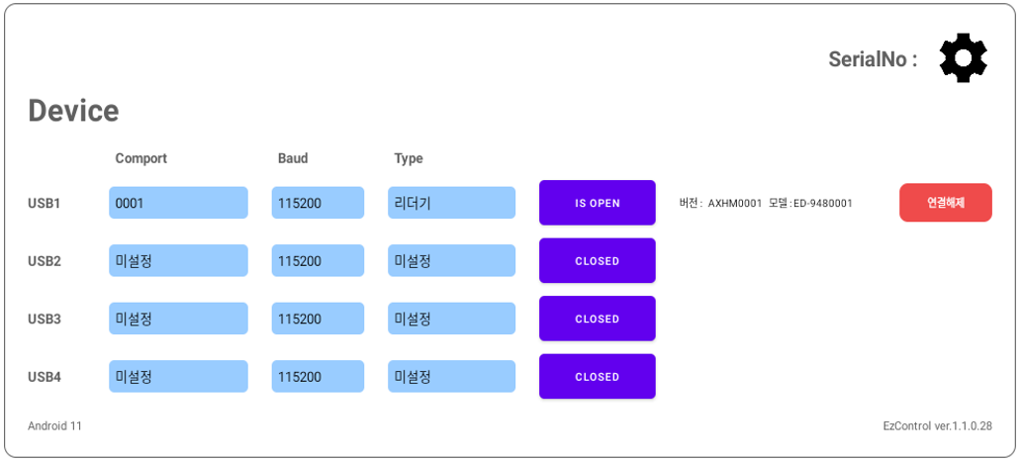
4. CLOSED버튼을 누르면 OPEN으로 변경되며 리더기 식별번호가 올라오는 것을 확인할 수 있습니다.

5. 안드로이드 장비의 상태표시줄에 EzCtrl-A가 표시되며,
리더기 상태 조회 혹은 EzCtrl-A 재시작 및 종료를 실행할 수 있습니다.
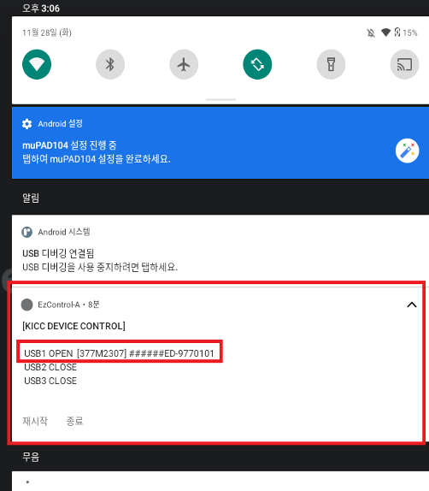

6. EasyCard-A를 실행하고 설정화면으로 진입한 후, (비밀번호 12345)
리더기 연동 부분을 EzCtrl연동으로 선택하고 저장합니다.
EasyCard-A를 재실행합니다.
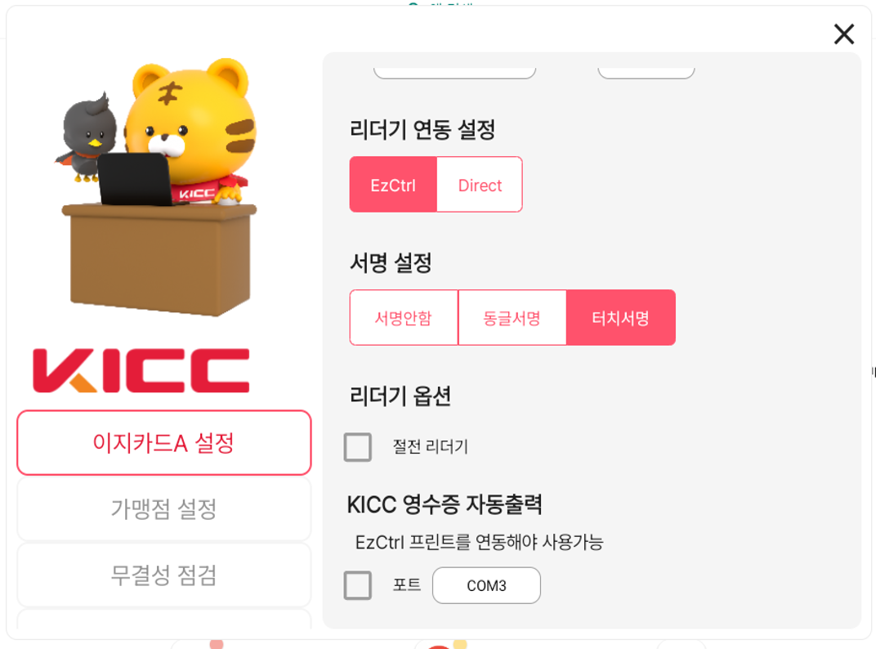

7. 안드로이드 장비의 상태표시줄에 EzCtrl-A, EasyCardA가 표시되며,
종료를 실행할 수 있습니다.

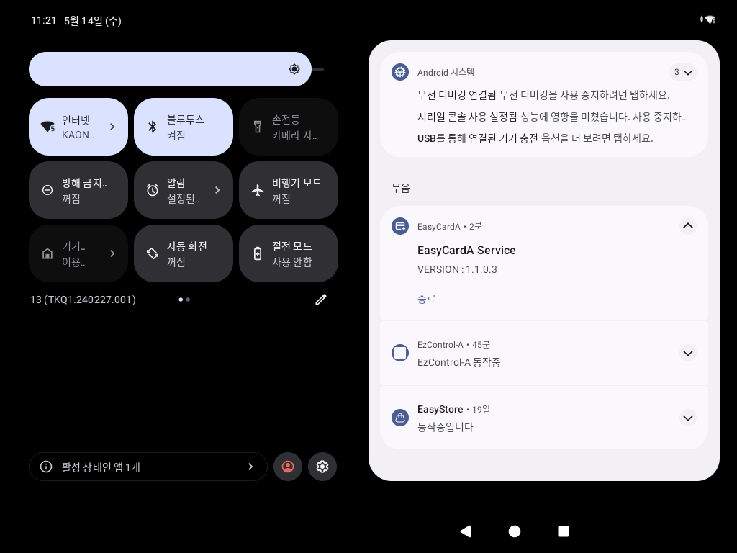

이지카드 1.1.0.0 버전 이상은 최초 실행 후 상태표시줄에 EasyCardA Service 아이콘이 뜨지 않는다면,
프로그램 강제종료 후 재실행바랍니다. (혹은 장비 재부팅)

거래Flow
1 정상거래 (카드사 거절 포함)
- 승인 거래 : 응답코드 ‘0000’
- 거절 거래 : 응답코드 참조(거절 메시지 확인 후 재거래 처리)

2 이지카드A 호출 에러
- POS에서 요청 파라미터를 담아 이지카드A로 호출하였으나 데이터 검증에 실패한 경우
- POS 확인사항 : 요청 파라미터 데이터 확인 필요
- 응답코드 : ‘9960 ~ 9999’ 코드(9991 9975 9978 9979 제외)

3 로컬 네트워크 장애
- POS와 VAN과 통신 채널을 구성할 수 없는 경우 (승인전문 보내기 전)
- POS 확인사항 : 네트워크 환경 (장비, 방화벽 etc…) 확인이 필요
- 응답코드 : ‘9991’

4 VAN-카드사 구간 장애
- VAN과 카드사 구간에서 장애 발생하거나, VAN에서 이지카드A로 응답 전송할때 네트워크 문제 발생한 경우
- 이지카드A는 최대 30초 대기 후 R거래 처리 (이 때, VAN서버도 R거래 처리)

(1) 원거래 응답 미수신, R거래 응답 정상수신
- 정상 통신취소 응답 : ‘9979’ ‘통신취소 되었습니다.’ -> POS 확인사항 : POS에서는 재거래 처리
- 통신취소 거절 응답 : ‘9978’ 서버(통신모듈)메시지 -> POS 확인사항 : 메시지 확인 후 재거래 처리
(예: 9978 이미 취소된 거래입니다. -> 서버에서 이미 R거래 처리됨)

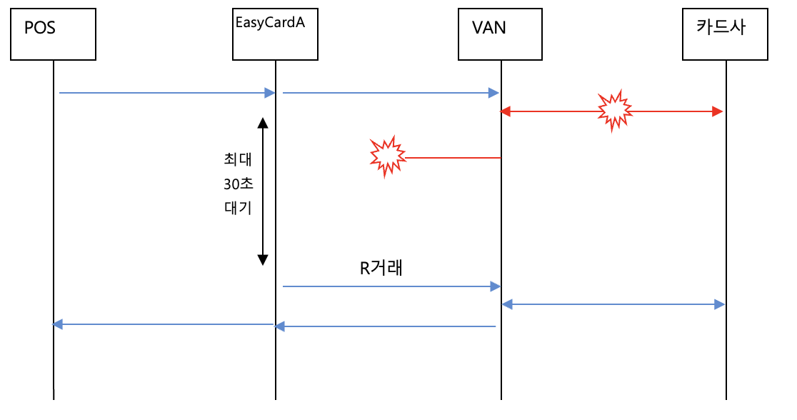

(2) 원거래 응답 미수신, R거래 응답 미수신
- 응답 : ‘9975’ ‘응답전문 미수신 에러’
- 응답 : '9978' 'COMMUNICATION ERROR-SocketError(Timeout)' -> 망취소 통신실패
-> 망취소 거래의 응답 미수신 혹은 통신실패
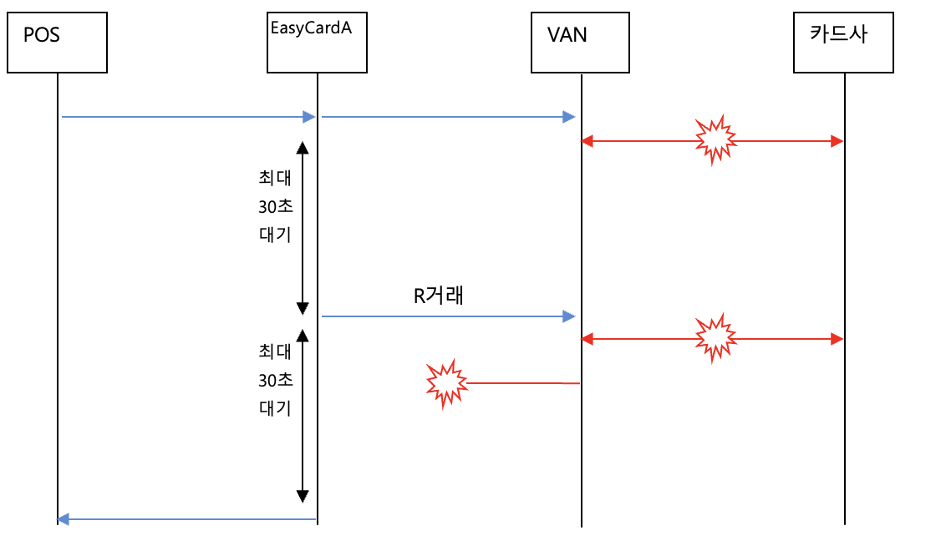
-> POS 확인사항 : 'RB' 통해 통신취소 후 재거래 처리

